Feuil1
 | 100 20 300 | 50% 80% 10%

 | 10 20 30 | 50% 80% 10% | 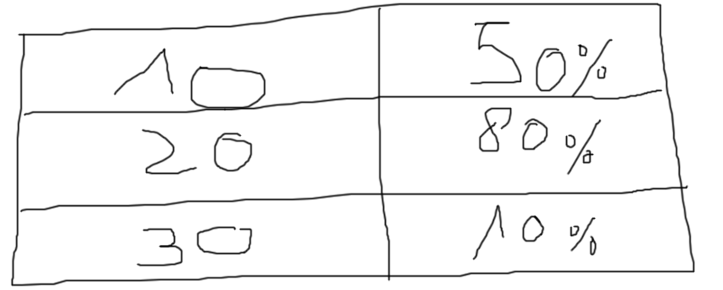

Si le contenu des cellules à traiter ont TOUJOURS le même format voici la solution : | 10 | 50%
 | 20 | 80%
 | 30 | 10%

Si le contenu des segments de la cellule H1 sont de grandeurs variables | 100 | 50%
A noter que cette solution est universelle et peut marcher dans tous les cas | 20 | 80%
 | 300 | 10%

